하단 인터페이스 UI
1. 하단 인터페이스 (건물 선택)

2
3

1

번호 | UI 이름 |  | UI 종류 | 설명
1 | 건물/유닛 선택 창 전환 버튼 |  | 버튼 | 클릭 시 건물/유닛 선택 창이 건물 창으로 전환
2 | 건물 버튼 |  | 버튼 | 클릭 시 건물 건설 위치 선택 상태가 됨
3 | 건물 정보 |  | 창 | 강화소, 치료소 클릭 시 해당 건물의 정보를 확인 가능

1-1. 건물,유닛 이미지가 버튼 내부에 존재
1-2. 두 버튼이 좌우로 겹쳐 있고 활성화 돼있는 창의 버튼이 위에 존재

2-1. 전환 버튼의 건물 이미지 위로 활성화 시 건물 선택 창 활성화
2-2. 각 버튼들은 해당 건물의 이미지가 버튼 내부에 존재
2-3. 코스트가 더 싼 건물들이 좌측으로 정렬됨
2-4 버튼 촤측 상단에 단축키 표시
2-5. 건물 건설에 필요한 건초가 부족한 경우 버튼 50% 밝기로 비활성화
2-6. 버튼 하단에 필요 코스트 표시
2-7. 건물 추가 예정인 경우 추가 예정 이미지가 존재

3-1. 초기값은 비활성화 상태
3-2. 하단 인퍼테이스 및 건물 외의 화면 다른 곳 클릭 시 비활성화

1-1. 치료소

1
치료 하기
최대 10 랜덤으로 치료합니다. 현재 10 유닛이 치료가 필요합니다.
필요 건초 150
남은 시간 12
4
3
2

번호 | UI 이름 | UI 종류 | 설명
1 | 치료 안내 텍스트 | 텍스트 | 치료소 수용 인원과 치료가 필요한 양 유닛의 수 안내
2 | 남은 치료 시간 안내 | 텍스트 | 유닛 치료까지 남은 시간 안내
3 | 치료 코스트 | 텍스트 | 유닛 치료에 필요한 코스트
4 | 치료 버튼 | 버튼 | 클릭 시 유닛 치료 시작

4-1. 치료 가능 인원이 없을 경우 비활성화

1-2. 강화소

1
강화 하기
랜덤으로 강화합니다. 현재 10 유닛이 강화가 가능합니다.
필요 건초 80
남은 시간 20
4
3
2

번호 | UI 이름 | UI 종류 | 설명
1 | 강화 안내 텍스트 | 텍스트 | 강화소 설명과 가화 가능 양 유닛의 수 안내
2 | 남은 강화 시간 안내 | 텍스트 | 유닛 강화 완료까지 남은 시간 안내
3 | 강화 코스트 | 텍스트 | 유닛 강화에 필요한 코스트
4 | 강화 버튼 | 버튼 | 클릭 시 한 유닛 강화 시작

4-1. 강화 가능 인원이 없을 경우 비활성화

2. 하단 인터페이스 (유닛 선택)

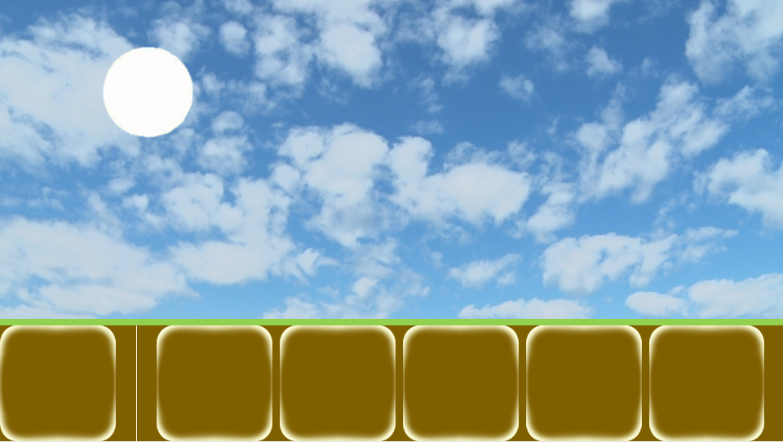

2

1

번호 | UI 이름 |  | UI 종류 | 설명
1 | 건물/유닛 선택 창 전환 버튼 |  | 버튼 | 클릭 시 건물/유닛 선택 창이 건물 창으로 전환
2 | 유닛 버튼 |  | 버튼 | 클릭 시 해당 건물에서 해당 유닛을 1마리 훈련 시작(큐에 삽입)

1-1. 건물,유닛 이미지가 버튼 내부에 존재
1-2. 두 버튼이 좌우로 겹쳐 있고 활성화 돼있는 창의 버튼이 위에 존재

1-1. 전환 버튼의 유닛 이미지 위로 활성화 시 유닛 선택 창 활성화
1-2. 큐가 꽉찬 상태일 경우 그냥 클릭 반응만 존재
1-3. 모든 건물에서 생산 가능한 유닛 버튼 존재
1-4. 각 버튼들은 해당 유닛의 이미지가 버튼 내부에 존재
1-5. 코스트가 더 싼 유닛들이 좌측으로 정렬됨
1-6. 유닛 생산에 필요한 건초가 부족하거나 필요 건물이 없는 경우 버튼 50% 밝기로 비활성화
1-7. 버튼 하단에 필요 코스트 표시
1-8. 유닛 추가 예정인 경우 추가 예정 이미지가 존재

